Solicitud gráfica
 | Asignatura: | Matemáticas |  |  | Fecha:
 | Grado: | 5
 | Título del tema: | Conjuntos |  |  | ¿Cuaderno de estudio o recurso? | Recurso
 | Editor: | Luisa Fernanda Nivia Romero |  |  | Motor del recurso | F6

 | Código guión o recurso: | MA_05_01_CO_REC40 | ← Para determinar este código, visite la hoja de Ayuda
 |  |  |  |  | ESPECIFICACIÓN DE ARCHIVOS A ENTREGAR
Núm. | Archivo Shutterstock o ruta en web | Imagen para: | Tipo | Formato | Nombre imagen SMALL | Tamaño imagen SMALL | Nombre imagen ZOOM | Tamaño imagen ZOOM | Descripción | Observaciones
IMG01 | Ilustración. Modificada de Shutterstock 166821338 y sugerida en la columna de Observaciones | Recurso F6 | Ilustración | Horizontal | MA_05_01_CO_REC40_IMG01.jpg | 800 x 460 px |  |  | Escribir la F y las x en cursiva y lo demás en rectas.
IMG02 | Ilustración. Modificada de Shutterstock 116535769 en la columna de Observaciones | Recurso F6 | Ilustración | Horizontal | MA_05_01_CO_REC40_IMG02.jpg | 800 x 460 px |  |  | Imagen modificada de Shutterstock 116535769. Encerrar como se sugiere. La letra E cursiva. | 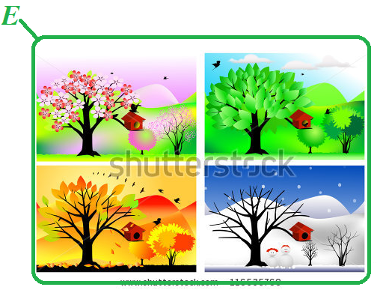
IMG03 | Ilustración modificada de Shutterstock 166821338 y sugerida en la columna de Observaciones | Recurso F6 | Ilustración | Horizontal | MA_05_01_CO_REC40_IMG03.jpg | 800 x 460 px |  |  | Imagen modificada de Shutterstock 166821338. Encerrar como se sugiere. La letra D cursiva. | 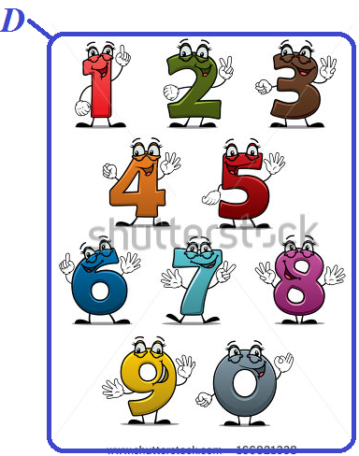
IMG04 | Ilustración sugerida en la columna de Observaciones | Recurso F6 | Fotografía | Horizontal | MA_05_01_CO_REC40_IMG04.jpg | 800 x 460 px |  |  | La letra G en cursiva. Las figuras como se presentan. Entre llaves, en rectas.

